Politicas de actuación
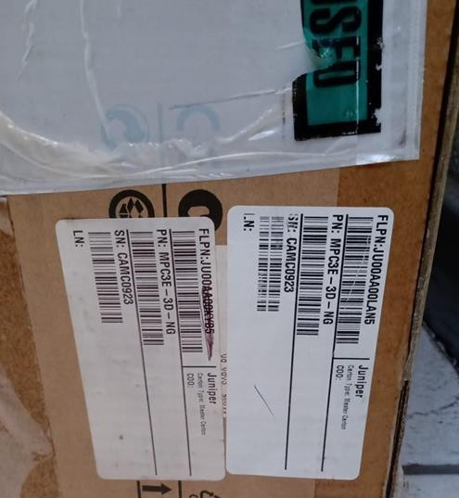
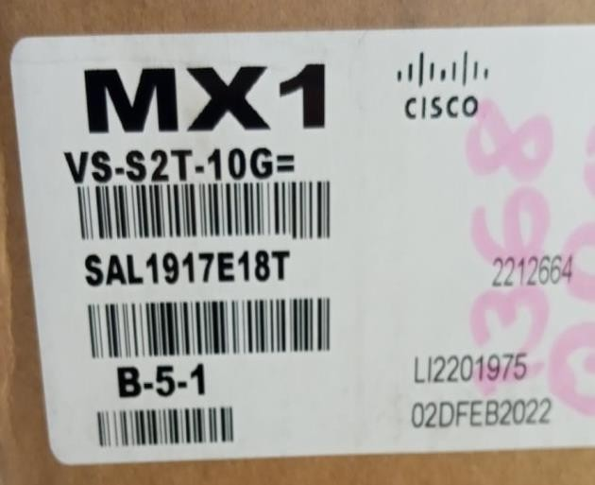
Índice
Objetivo | 3
Alcance | 3
Definiciones | 3
Políticas para atención de incidentes UniNet / RCDT | 4
Políticas de actuación en salas UniNet / RCDT | 4
Políticas de actuación de comunicación | 4
Políticas de actuación en equipo | 5
Políticas de actuación en cableado | 5
Ejemplos fotográficos | 6

Objetivo

Las políticas de actuación, son un instrumento cuya aplicación está enfocada en dar al personal técnico de Compusof y Telmex, lineamientos que erradiquen o mitiguen en gran medida la generación de incidentes en las redes de datos derivados de la ejecución inadecuada de actividades realizadas en la infraestructura de UniNet.

Alcance

Este documento aplica a todos los servicios que atienda el personal técnico de Compusof y Telmex para las redes de datos UniNet y RCDT a nivel nacional y de cualquier entidad reconocida por la Gerencia de Soporte y Servicios en Campo como “CLIENTE”.
Definiciones

Equipo. Todo hardware instalado en las Salas UniNet/RCDT (router, switch, modem, etc.).
Cableado. UTP, coaxial, fibra óptica, cables propietarios de los equipos, conectados desde los puertos físicos de los equipos hacia el Panel de Parcheo.
Incidente. Evento que no es parte de la operación estándar del servicio y causa, o puede causar, una interrupción, o reducción en la calidad del servicio.
Así también, se considera un incidente cuando se ve interrumpida o degradada la operación de un elemento de configuración (CI), aun cuando este CI no impacte por el momento la calidad del servicio.

Políticas para atención de incidentes UniNet / RCDT
1. Perfil en equipos TELCO
2. Conocer y confirmar tu acceso al repositorio de COMPUSOF donde se encuentran las especificaciones técnicas de equipos instalados en la red UniNet & RCDT
3. Contar con tu certificación de acceso a oficinas y centrales de Telmex
4. Asegurarte estás dado de alta en el pase mensual y vigente “SIPAC”
5. Portar tú uniforme y credencial en PVC vigente, así como su kit de herramientas completo
6. Aplicar tus conocimientos con el mayor profesionalismo, ser cortés, contar con actitud de servicio y ejecutar con precisión, solicitar asesoría cuando así se requiera y mantenerte actualizado en los conocimientos a través de capacitación constante de las plataformas instaladas en UniNet y RCDT

Políticas de actuación en salas UniNet / RCDT

1. Conoce la actividad a realizar de acuerdo al correo de asignación de actividad
2. Tener conocimiento de las especificaciones técnicas del equipo a intervenir
3. Registra tu arribo y/o acceso en la bitácora de la sala UniNet y/o del Centro de Mantenimiento, y en portal “Registro de acceso a centrales, URL http://200.57.176.233/accesos/mesalogin.php”, así como una breve descripción de la actividad a realizar
4. Reportarte a la Mesa para recibir indicaciones. (Teléfonos de la mesa de Gestión: 5554876590 y 5554876591)
5. Al arribar a sitio, válida que la sala se encuentra abierta y mantenerse dentro de ella hasta el inicio de las actividades, en caso de encontrarla cerrada o ser retirado, informar de forma inmediata a la mesa de gestión para recibir indicaciones
6. Al entrar a la sala UniNet / RCDT asumes la TOTAL responsabilidad sobre la misma, por lo que si detectas presencia de cualquier otra persona en la sala, pregunta el nombre, compañía y teléfono y reportarlo a la Mesa UniNet / RCDT
7. Si al ingresar a la sala UniNet, detectas desorden, materiales o infraestructura fuera de norma, (ejemplo: piso falso levantado, plafón desprendido, basura) tomar evidencia y reportar de forma inmediata a la mesa de gestión y personal responsable en sitio
8. No iniciar actividades de forma proactiva, espera a recibir indicaciones de soporte en la conferencia realizada por la mesa de gestión
9. Asegúrate que la indicación recibida por soporte es clara y en caso contrario solicita mayor detalle, antes de ejecutar cualquier actividad, si las dudas persisten comunícate con la mesa de gestión para ingreso de soporte 2do. nivel COMPUSOF
10. Al término de las actividades registra en bitácora y portal de “registro de acceso a centrales” de sala la hora y conclusión de sus actividades, así como el nombre de la persona que autoriza el retiro del área de trabajo

Políticas de actuación de comunicación

1. Asegúrate de que tu celular cuenta con pila en buen estado y suficiente para la llamada y lleva tu cargador funcional
2. Asegúrate de llevar un directorio físico donde tengas el número telefónico de la mesa de gestión para comunicarse en caso de daño en su celular
3. Dirígete de manera correcta y respetuosa en el audio, en caso de que le hablen de manera incorrecta reportar a coordinador en turno
4. Asegúrate de contar con datos en tu celular para la atención del servicio
5. En caso de haber mucho ruido en la sala, busca alternativas de comunicación como es WhatsApp
6. Si la actividad requiere utilizar ambas manos y dejar momentáneamente el teléfono, notifica a soporte el tiempo aproximado, no excederse y mantén informado a soporte en caso de demora o complicación
7. Si perdiste comunicación, busca reportarte a la mesa nuevamente de manera inmediata y/o informar al responsable superior por cualquier otro medio

Políticas de actuación en equipo

1. Asegúrate que la etiqueta del equipo corresponda al equipo que se solicita a intervenir. (Hostname, modelo del equipo, slots y/o puertos)
2. No cambiar dos o más fuentes al mismo tiempo. Válida que la fuente sea la correcta y si sé tiene voltaje antes y después de apagar el interruptor
3. De ser posible etiqueta el interruptor a intervenir y tomar fotografía
4. No apagues dos o más interruptores al menos que sean de la misma fuente a intervenir
5. Antes de intervenir una fuente, toma voltaje con el multímetro para asegurarte que no hay energía
6. Sí el hardware que recibiste (refacción) es diferente al hardware que vas a reemplazar (dañado), repórtalo a la mesa de gestión para que te confirmen si es correcto, si no tiene conocimiento aplicar escalación
7. Sí, manipulaste erróneamente algún equipo o cualquiera de sus componentes, informa a la mesa de gestión y/o al área de operaciones oportunamente y evita ocultarlo
8. En caso de presentar dudas, comunícate de forma inmediatamente con la Mesa de 2do. nivel COMPUSOF para que te oriente

Políticas de actuación en cableado

1. Cerciorarte que los datos descritos en la etiqueta del cable (FO, UTP, etc.) corresponden a la información proporcionada en el incidente o por STU
2. Si el cable se sustituye, debe tener las mismas características que el dañado en longitud y tipo de conectores, a menos que vaya a quedar de forma temporal, de ser así agregar una etiqueta adicional con la fecha en que se realizó la actividad y los datos de la mesa de gestión para cualquier aclaración
3. Antes de retirar las puntas del cable, identifica punta de transmisión (Tx) y punta de Recepción (Rx) Cuidando no invertir a la hora de regresarlo a su posición original (El puerto no levantará aunque haya señal)
4. Si la información de la etiqueta no es correcta de acuerdo a las conexiones de alguna de las puntas de remate, informa y toma evidencia
5. Al colocar el cable cerciórate que los seguros en Gbic´s o transductores intermedios hagan buen contacto en puerto y panel de parcheo (evitar que el cable se zafe o haga falso contacto)
6. Asegúrate que el cableado quede bien peinado
7. Asegúrate que el cableado tenga holgura apropiada, evita curvaturas críticas (de acuerdo a las normas de UniNet)
8. Asegúrate de colocar la etiqueta de acuerdo a la norma de UniNet

Ejemplos fotográficos

Cableados con orden dentro de las canaletas:

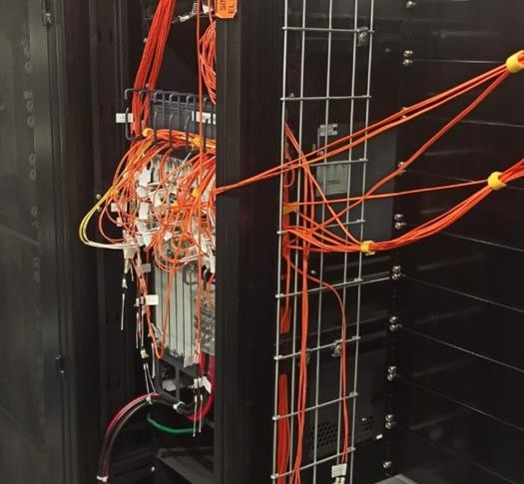
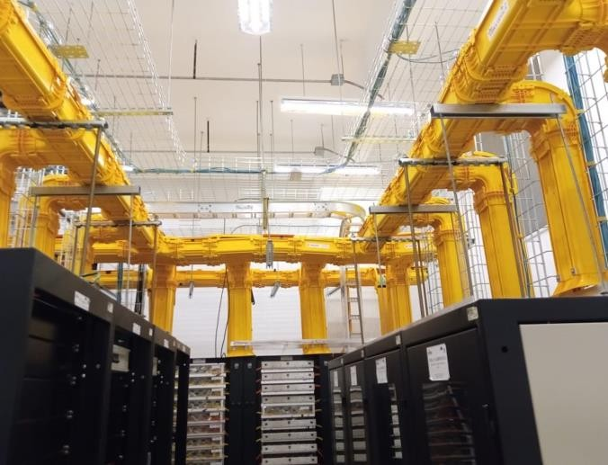

Peinado de cableado en equipo:

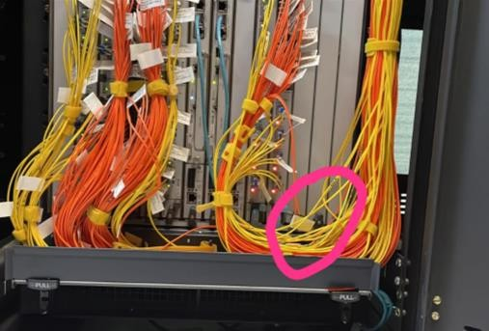
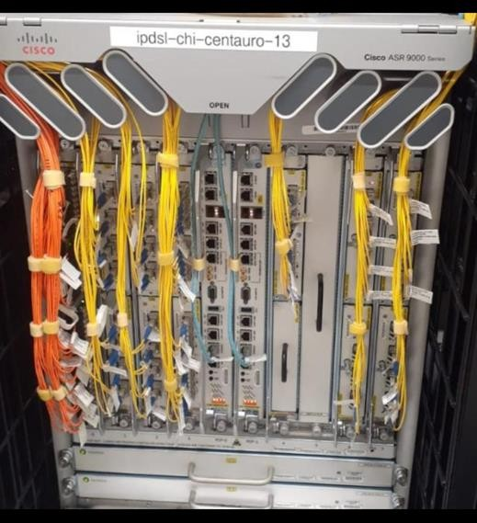

Inadecuado | Adecuado

Etiquetado de cableado de acuerdo a la norma de UniNet:
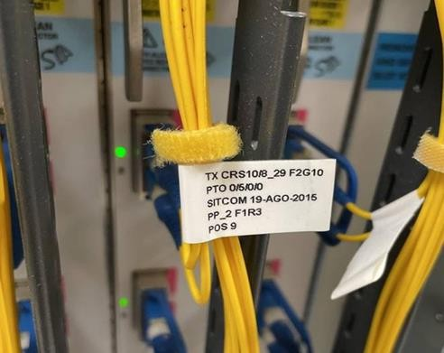
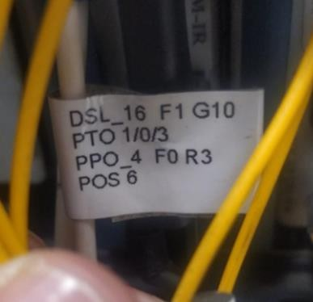

Incorrecto (No cumple con la norma de UniNet) |  | Correcto

Validación de correspondencia en cableado de fuerza:
Tanto del lado del equipo como del equipo así como del bastidor de fuerza y/o PDU

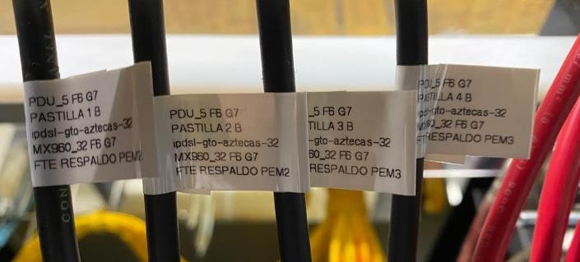
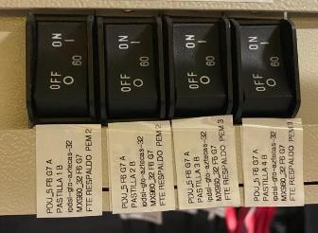

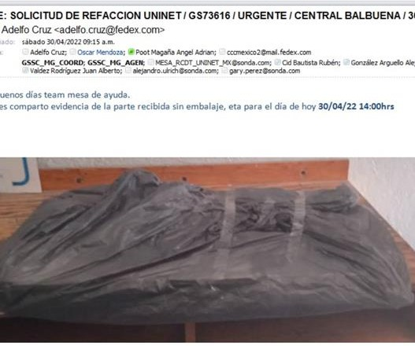
Recepción de refacción:
Verifica que la refacción recibida vaya con el embalaje adecuado y que no se visualice maltratado de ser así notificar vía correo y anotar en el acuse de recibo que se recibe caja y/o embalaje en malas condiciones.
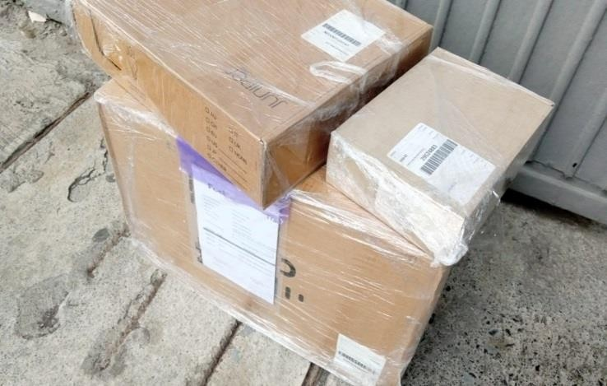

Adecuada |  |  | No adecuada
Una vez que recibes la refacción, ingresa a la sala y revisa de forma inmediata las condiciones físicas que no se encuentre golpeado o con pines doblados), número de parte y número de serie, en caso de detectar alguna anomalía notifica de forma inmediata a la mesa de gestión para recibir indicaciones.
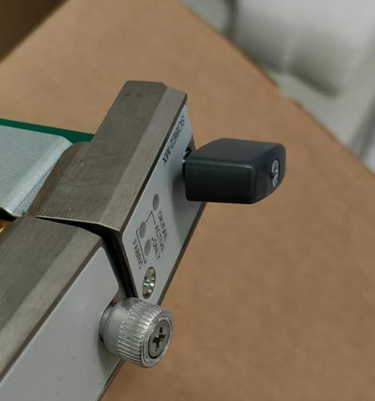
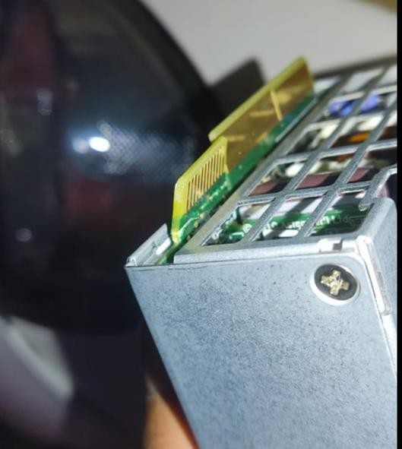
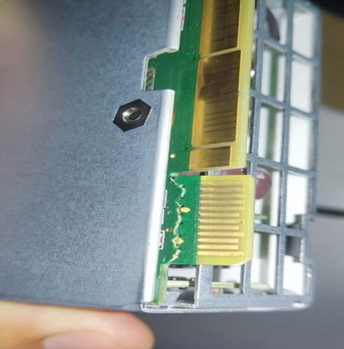
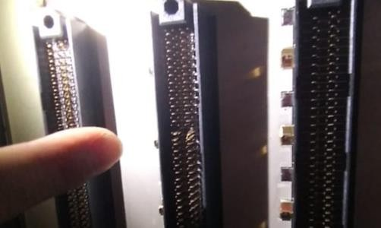

Inadecuado

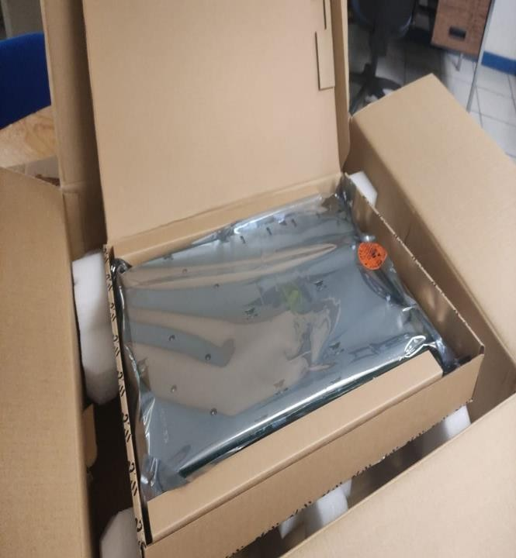
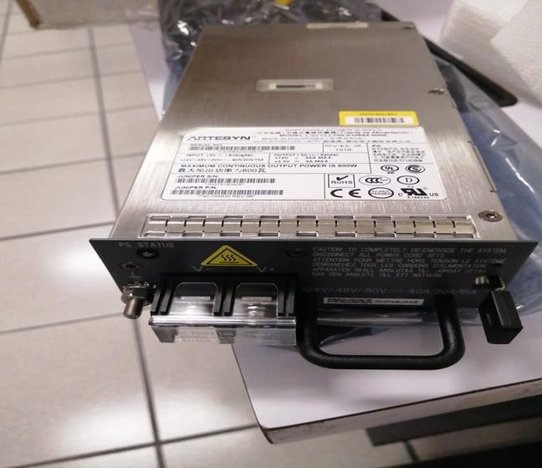

Adecuado

Para el regreso de refacciones se solicita como información vía correo lo siguiente:
1.- Fotografías de las refacciones a devolver donde se pueda ver el estado físico así como su número de parte y serie
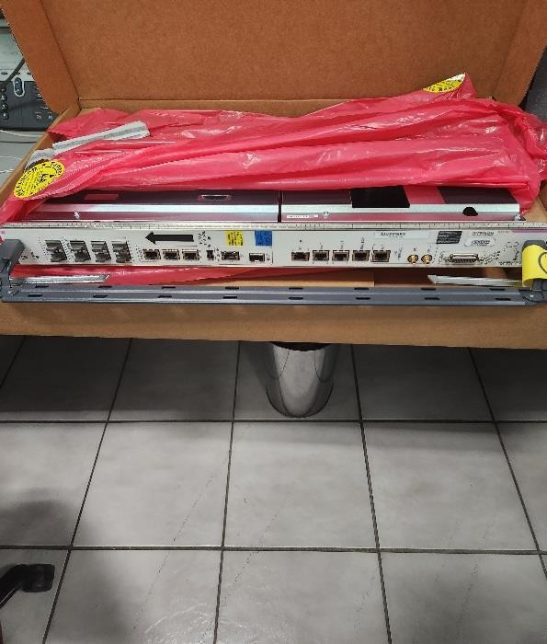
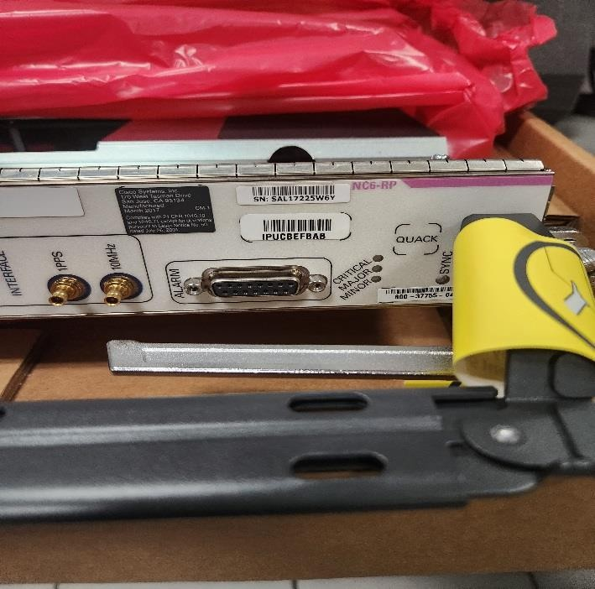

2.- Fotografías de las refacciones a devolver, ya dentro del embalaje con el que llegó originalmente.

Reporte de Servicio


Subdirección de Explotación de la Red de Datos
Gerencia de Soporte y Servicios en Campo
 |  |  |  | Reporte de servicio

Nombre IDC: | {nombre} |  |  |  | Fecha: | {fecha}
Hostname | {nombre_del_equipo} |  | Modelo del equipo: | {modelo} | Hora de cita servicio Programado: | {hora de inicio}
Teléfono: | {telefono} |  |  |  | GS | {folio}
Central: | {central} |  |  |  | Ubicación del equipo: | {hubic_equipo}
Dirección: | {direccion}

Descripción de actividades: | {des_actividad}
Registro Portal de acceso a centrales
Firma de bitacora central
Firma de bitacora a la sala
Formato 24 horas. Horario centro: |  | Cronología de actividades: * De forma clara y precisa.
Hora de arribo Urgente / Programado: | {hora_de_llegada} | Llegada de sitio y tramite de acceso Ingreso a instalaciones
Recursos frente a equipo | {inicio_de_actividad} | con acceso y frente a equipos
Inicio: | {inicio_de_actividad} | se iniciaron las actividades y diagnostico
Termino: | {termino_de_la_actividad} | se dejo el equipo operable y en funcionamiento
Validación: | {validacion}
Nombre de personal * Operador de soporte que valida servicio:
Agente de Mesa que Autoriza salida:
Número de parte: |  | No de serie: |  | Movimiento: | Instalado | Retirado | Rollback | No utilizado | Resguardo del cliente
Número de parte: |  | No de serie: |  | Movimiento: | Instalado | Retirado | Rollback | No utilizado | Resguardo del cliente
Número de parte: |  | No de serie: |  | Movimiento: | Instalado | Retirado | Rollback | No utilizado | Resguardo del cliente
Número de parte: |  | No de serie: |  | Movimiento: | Instalado | Retirado | Rollback | No utilizado | Resguardo del cliente
Número de parte: |  | No de serie: |  | Movimiento: | Instalado | Retirado | Rollback | No utilizado | Resguardo del cliente
Número de parte: |  | No de serie: |  | Movimiento: | Instalado | Retirado | Rollback | No utilizado | Resguardo del cliente
Número de parte / serie solicitadas que llegaron dañada y/ o incorrecto:

Observaciones generales de la atención: Desacuerdo o evento importante con personal UniNet Realizar notificación a coordinación

Reporte Fotografico
Subdirección de Explotación de la Red de Datos
Gerencia de Soporte y Servicios en Campo
 |  |  |  | Reporte de servicio

Nombre IDC: |  |  |  |  | Fecha:
Hostname |  |  | Modelo del equipo: |  | Hora de cita servicio Programado:
Teléfono IDC: |  |  |  |  | GS
Central: |  |  |  |  | Ubicación del equipo:
Dirección: | {direccion}
Descripción de actividades:

Indicaciones:
Incluir las fotografías relacionadas al soporte que se realizo
Evidencia fotográfica de puerto del equipo y etiquetado
Evidencia fotográfica peinado de cableado en equipo
Evidencia fotográfica peinado de cableado en panel de parcheo

Previo del servicio:
Equipo |  | Tarjeta |  |  | Puerto

{imagen1_previo}

Descripción: | {descripcion_previa}

Posterior del servicio:
Equipo |  | Tarjeta |  |  | Puerto

{imagen1_posterior}
{imagen2_posterior}

Descripción: | {descripcion_porterior}

